Bugs
ID: | 001
Summary: | Отображаются картинки с собакой у каждого товара после авторизации под пользователем problem_user.
Environment: | Windwos 11, Firefox
Severity: | Minor
Priority: | Low
Screenshot | 001'!A1
Assignee: | Egor
Steps to reproduce: | 1. Открыть сайт https://www.saucedemo.com
 | 2. Авторизоваться под пользователем problem_user / secret_sauce
 | 3. Просмотреть изображения товаров
 | 4.
 | 5.
 | 6.
 | 7.
Actual Result:

Expectected Result: | У каждого товара должно быть уникальное изображение

Notes:

ID: | 002
Summary: | Некорректная цена ($-1) и описание на странице товара при переходе по невалидному item_id под пользователем problem_user.
Environment: | Windwos 11, Firefox
Severity: | Major
Priority: | Medium
Screenshot
Assignee: | Egor
Steps to reproduce: | 1. Открыть сайт https://www.saucedemo.com
 | 2. Авторизоваться под пользователем problem_user / secret_sauce
 | 3. 3. В адресной строке вручную изменить URL: https://www.saucedemo.com/inventory-item.html?id=999
 | 4. Нажать Enter
 | 5.
 | 6.
 | 7.
Actual Result: | 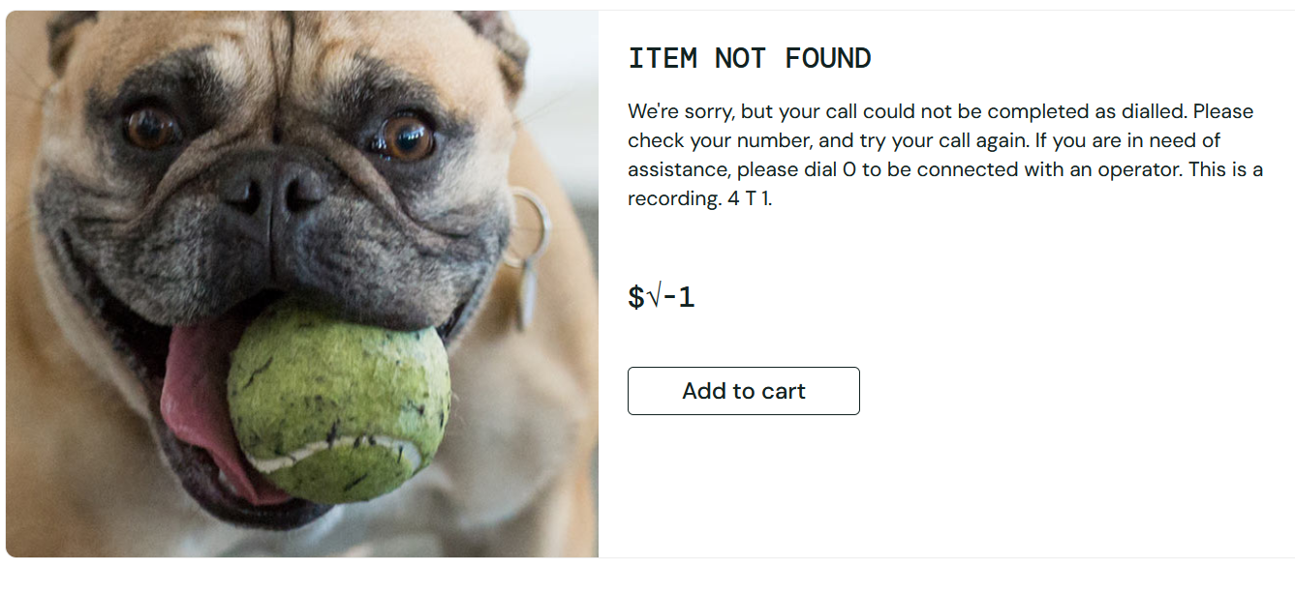

Expectected Result: | Отображается сообщение "Item not found", цена отсутствует, кнопка недоступна

Notes:

ID: | 003
Summary: | Футер отображается не внизу страницы на странице товара при переходе по невалидному item_id под пользователем problem_user
Environment: | Windwos 11, Firefox
Severity: | Trivial
Priority: | Medium
Screenshot
Assignee: | Egor
Steps to reproduce: | 1. Открыть сайт https://www.saucedemo.com
 | 2. Авторизоваться под пользователем problem_user / secret_sauce
 | 3. 3. В адресной строке вручную изменить URL: https://www.saucedemo.com/inventory-item.html?id=999
 | 4. Нажать Enter
 | 5.
 | 6.
 | 7.
Actual Result: | 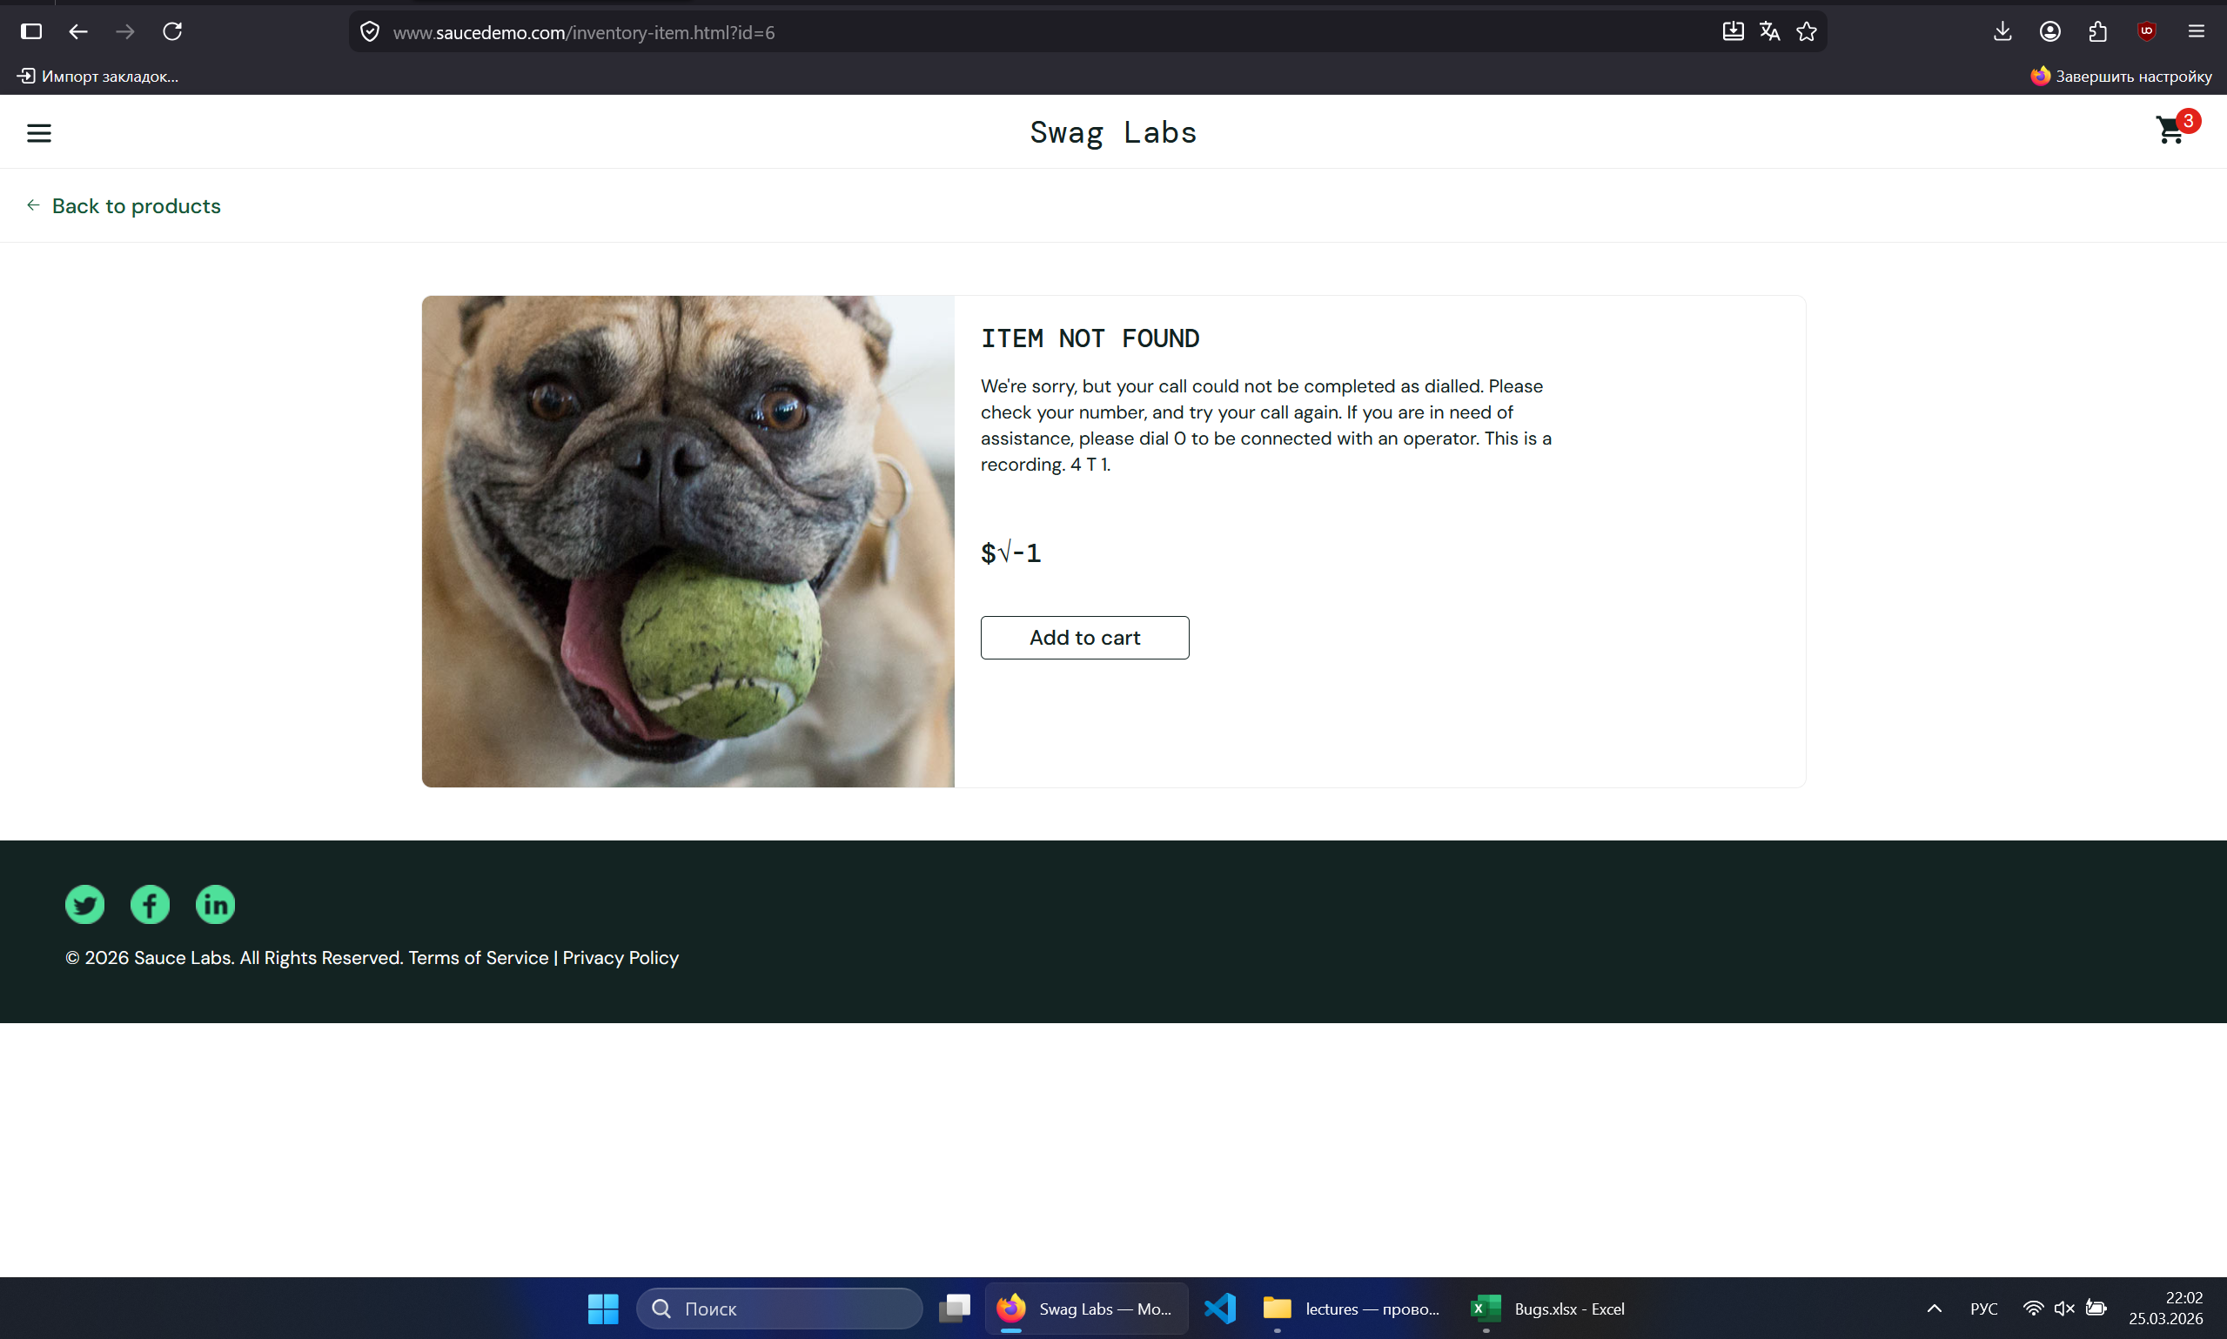

Expectected Result: | Футер отображается внизу страницы

Notes:

